バトル
バトル |  |  |  |  |  |  |  |  | 最終編集日 | 2020-02-13
 |  |  |  |  |  |  |  |  | 最終編集者 | 近藤

 | 概要
 |  | ホーム画面からたたかうボタンが押下されたとき、バトル画面へと遷移
 | 画面
 |  | ホーム、バトル
 | 使用テーブル
 |  | user、lv、magics、enemies
 | 使用カラム
 |  | なし
 | 画面遷移
 |  | ホーム画面→スタート画面
 | 処理内容
 |  | ホーム画面から「せんとう」「ボス」が押下されたとき以下を行う
 |  |  | 「せんとう」押下時
 |  |  |  | ユーザのインスタンスを引数にして、DAOからエネミーの検索メソッドを呼び出し、リストで受け取る。
 |  |  |  |  | DAOの検索メソッドでは以下を行う
 |  |  |  |  |  | appear_lvがユーザのLV以下のものだけを検索する
 |  |  |  | 0からリストのサイズのマイナス1した値を最大値として整数の乱数を生成
 |  |  |  |  | 例：受け取ったリストが5件の場合は、0から4（整数）までの乱数を作る。
 |  |  |  | その乱数をリストのインデックスにして、エネミー型での変数に代入する
 |  |  |  | その変数をセッションに保存
 |  |  |  | バトル画面へ遷移
 |  |  | 「ボス」押下時
 |  |  |  | 引数を999にして、DAOからエネミー検索メソッドを呼び出す
 |  |  |  |  | 検索メソッドでは以下を行う
 |  |  |  |  |  | id=999のものを呼び出す
 |  |  |  | エネミー型で受け取ったリストを、エネミー型の変数に代入する
 |  |  |  | その変数をセッションに保存
 |  |  |  | ボス画面へ遷移

 |  | バトル画面
 |  |  | 「たたかう」コマンド押下時
 |  |  |  |  | 実装コード
 |  |  |  |  |  | BattleInfo bi = new BattleInfo();
 |  |  |  |  |  | if(ユーザー.speed>エネミー.speed) {
 |  |  |  |  |  |  | //ユーザ先攻
 |  |  |  |  |  |  | bi = chara ユーザー.attack(エネミー);
 |  |  |  |  |  |  | if(bi.isContinue)
 |  |  |  |  |  |  |  | bi = chara エネミー.attack(ユーザー)
 |  |  |  |  |  | } else {
 |  |  |  |  |  |  | //ユーザー後攻
 |  |  |  |  |  |  | bi = chara エネミー.attack(ユーザー);
 |  |  |  |  |  |  | if(bi.isContinue)
 |  |  |  |  |  |  |  | bi = chara ユーザー.attack(エネミー);
 |  |  |  |  |  | return bi //jsonで返す

 |  |  |  |  | ここまでで1ターン終了。次のコマンド入力待ち。
 |  |  |  |  | 戦闘勝利や敗北による画面遷移はJavaScript側で行う

 |  |  |  |  | 以下、一連の流れで使用するクラスや、メソッド
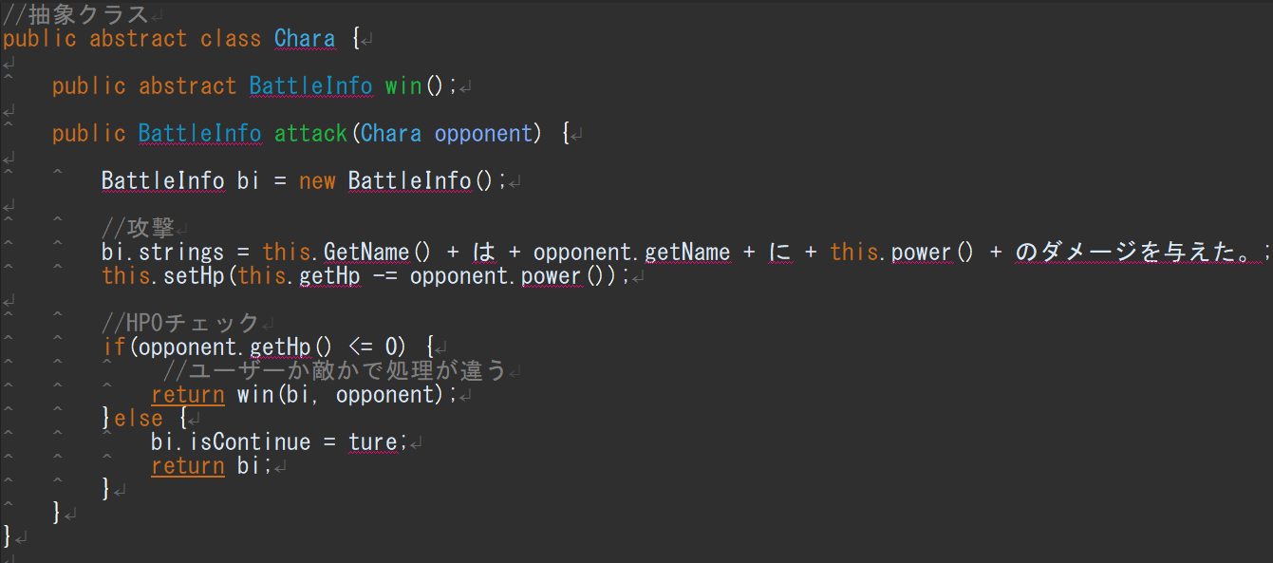

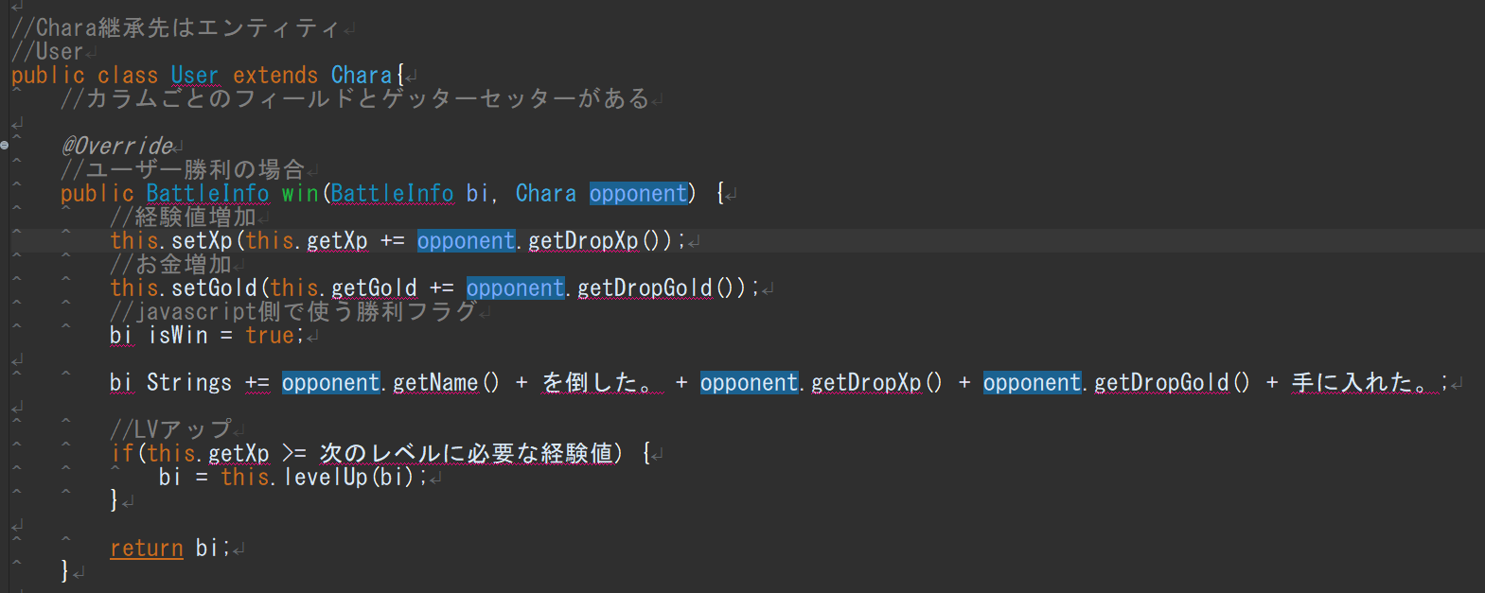

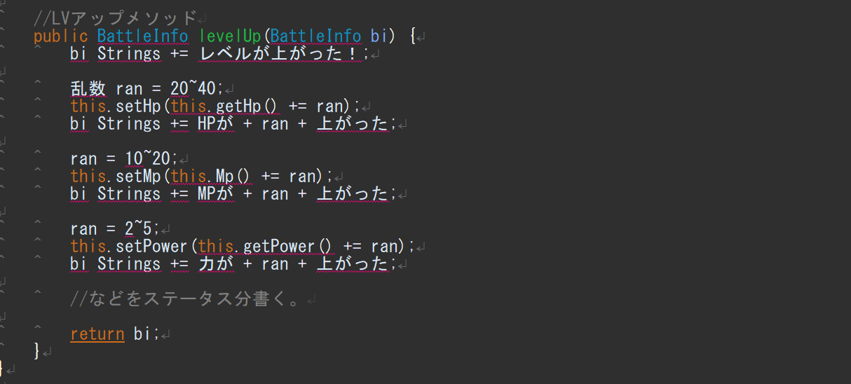

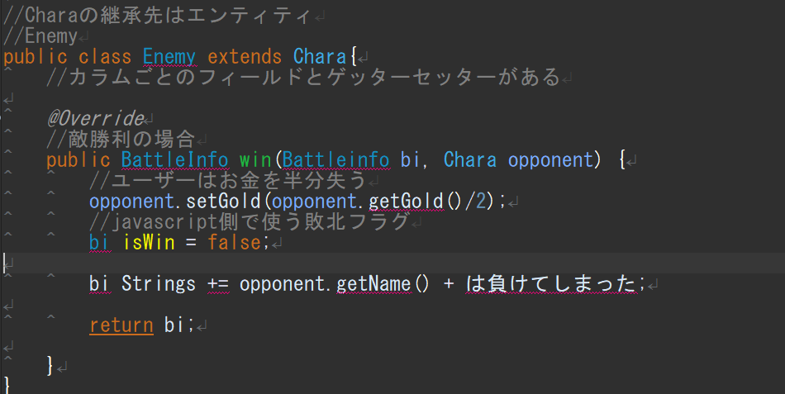

 |  |  |  |  | 上記コードを遵守する必要はありません。
 |  |  |  |  | 変数名やメソッドは適宜、適切だと思うものに変更して構いません。

 |  |  |  | そのほかコマンドの「まほう」、「ぼうぎょ」、「にげる」も上記を参考に作成ください。

